关系图
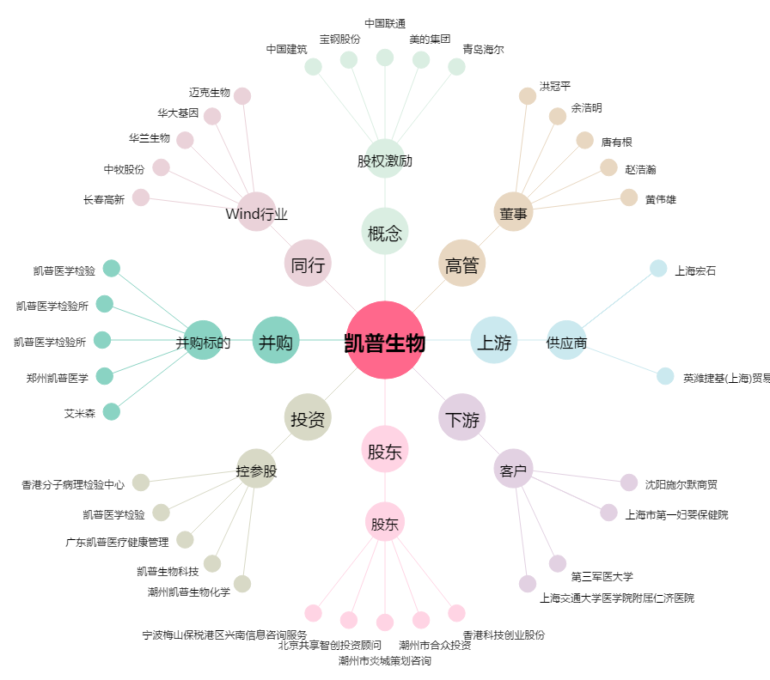
凯普生物[300639.SZ] - 关系概览图

